Sheet1
型号 | 30070490 |  | 版本 | V1.1 |  | 页 数 | 1/5

宁波市德霖机械有限公司

（30070490）无刷电机控制器技术标准文件

（120V割草电机控制器）

编号

版本 V1.1

日期 2016-10-26

 |  | 编制

 |  | 审核

 |  | 审批

型号 | 30070490 |  | 版本 | V1.1 |  | 页 数 | 2/5
1、概述
割草控制器是割草机电气系统的核心。简单的讲，控制器是割草电机的驱动控制系统。具体的讲，控制器是割草机整体的指挥和通信中心，它承载了包括电机驱动、能量管理、电气保护等一系列的工作。

1、基本参数:（配套108V无霍尔无刷割草机电机）
项目 |  | 内容 |  | 参数 |  |  |  | 备注
系统参数 要求 | 控制器参数 | 额定工作电压 |  | 108V
 |  | 工作电压范围 |  | 87V-126V
 |  | 额定输出功率 |  | ≥1500W（转速=3300±50rpm） |  |  |  | 13A
 |  | 系统效率 |  | ≥85%（转速=3300rpm） |  |  |  | 3-15A
 | 无刷电机 基本参数 | 电机空载转速 |  | 4000rpm±2%（配全放开控制器） |  |  |  | 108V
 |  | 电机空载电流 |  | ≤0.6A
 |  | 霍尔状态/极对数 |  | 无霍尔/4极6槽
 |  | 电机结构 |  | φ100/T45
控制器 基本保护 | 过放保护及 恢复 | 总压过放保护电压 |  | 87V±1V |  |  |  | 蜂鸣提醒
 |  | 总压过放保护延时 |  | 1000mS±200mS
 |  | 过放恢复电压条件 |  | 达到恢复点电压93±1V，并且重置开关
 | 电流保护 | 限流电流 |  | 13A±0.5A |  |  |  | 蜂鸣提醒
 |  | 最大输入电流限制恒定在13A，不做功能性下降电流
 | 短路及堵转 保护 | 相线短路保护（I＞80A） |  | ≤1mS |  |  |  | 蜂鸣提醒
 |  | 短路保护要求 |  | 短路保护值不能影响正常启动。
 |  | 电机堵转保护 |  | 转速低于≤500rpm
 |  | 堵转保护延时 |  | ≤100
 |  | 电机完全堵住，停止转动，
 |  | 堵转保护延时 |  | ≤1000mS |  |  |  | 蜂鸣提醒
 | 温度保护 | 电池包高温保护温度 |  | 75℃±5℃
 |  | 电池包高温保护延时 |  | 300mS±100mS
 |  | 高温保护恢复条件 |  | 达到恢复点温度70±5（比保护温度滞后5℃）并重置开关
 |  | 采样电池包T端口：NTC（品牌：仙桥；阻值：10K；B值：3950K）
 |  | 控制器高温保护温度 |  | 105℃±5℃
 |  | 控制器高温保护延时 |  | 300mS±100mS
 |  | 高温保护恢复条件 |  | 达到恢复点温度95±5（比保护温度滞后5℃）并重置开关
 |  | 采样电池包T端口：NTC（品牌：仙桥；阻值：10K；B值：3950K）
控制器 基本功能 | 休眠与唤醒 功能 | 待机进入休眠时间 |  | 15S
 |  | 休眠状态自耗电 |  | ≤50uA
 |  | 待机状态自耗电 |  | ≤100mA
 |  | 休眠唤醒方式 |  | 1.电池包接通。2.开关启动
 | 恒转速功能 | 低速档 |  | 恒速:2800rpm±2%
 |  | 高速档 |  | 恒速:3300rpm±2%
 |  | 升档 |  | 当低速档输入功率≥540W维持2秒时，升至高速档。
 |  | 降档 |  | 当高速档输入功率≤480W维持2秒时，降至低速档。
 |  | 默认启动为低速档，升降速时间在1秒内完成，成线性加减速。
型号 | 30070490 |  | 版本 | V1.1 |  | 页 数 | 3/5
项目 |  | 内容 |  | 参数 |  |  |  | 备注
控制器 基本功能 | 启动与停止 功能 | 开关数量及类别 |  | 单个微动小电流开关
 |  | 开关模式 |  | 闭合启动，断开停止。
 |  | 启动延时 |  | ＜200mS（从开关按下到电机转动的时间）
 |  | 启动方式 |  | PWM加速启动
 |  | 加速延时 |  | 从0到全速延时＜300mS
 |  | 停机方式 |  | 开关松开后，控制器进入电子刹车状态
 |  | 电子刹车方式 |  | MOS管短路电机相位线
 |  | 电子刹车响应延时 |  | ＜100mS从开关松开到控制器开始刹车）
 |  | 电子刹车时间 |  | ＜150mS（空电机）；＜2S（带刀片）
 | 蜂鸣器功能 | 电池包上电提醒 |  | 蜂鸣器蜂鸣3次，每次60mS,间隔60mS.
 |  | 异常保护提醒 |  | 蜂鸣器蜂鸣5次，每次500mS,间隔500mS.
 |  | 每次开关启动不需要蜂鸣.再保证电池包所有插片都与机器接通后再蜂鸣。
 | 数码管 显示功能 | 电量指示对应电压范围 |  | U≥120V时，数字显示为“4”. |  |  |  | 误差精度为±1V
 |  |  |  | 120V≥U＞114V时，数字显示为“3”.
 |  |  |  | 114V≥U＞108.6V时，数字显示为“2”.
 |  |  |  | 108.6V≥U＞98.5V时，数字显示为“1”.
 |  |  |  | 98.5≥U时，数字显示为“0”.
 |  | 上电显示 |  | 电池包通电后显示2秒后灭
 |  | 启动显示 |  | 开关启动后显示2秒后灭
 |  | 与控制器配合使用，无自耗电。
 | ID显示功能 | 上电显示 |  | 电池包通电后ID端口输出高电平（5V），2秒后为低电平（0V）
 |  | 启动显示 |  | 电池包通电后ID端口输出高电平（5V），2秒后为低电平（0V）
 |  | ID显示功能是配合电池包自身的电量指示。
控制器 附加功能 | 安规要求 | 上电防打火要求 |  | 电池包母插簧与整机公插片接触时，不能有明显打火迹象
 |  | 防触电要求 |  | 电池包取下后，1秒内机器公插片上的电压要＜42.4V
 |  | 环境防护要求 |  | 防潮，防震，防腐蚀，防过热
 |  | 认证要求 |  | 配合整机需要符合EMC，所有材料符合ROHS，
 |  | 安规器件要求 |  | 所有涉及安规器件要提供器件证书
 | 关键器件定牌要求 | 器件名 |  | 品牌 | 型号 | 封装 | 用量
 |  | MOS管
 |  | 继电器
 |  | 蜂鸣器
 |  | MCU
 |  | 接插头
 |  | 输入端大电解电容
 |  | 所有关键器件定牌后不能随意更换。如有备选供应商也需要经过测试合格后，且通知到位，经允许后才能更换。如果因私下更换器件引发的不良后果，由供应商一力承担

型号 | 30070490 |  | 版本 | V1.1 |  | 页 数 | 4/5
2、端口及功能
定义 | 端口 | 属性 | 导线要求 |  |  | 导线连接器要求 |  | 对应位号
 |  |  | 导线规格 | 长度(mm) | 颜色 | 连接头 | 端子
输入端 | B+ | 电源正极 | 14AWG/200℃ | 100mm | 红色 | DJ7041-6.3-11 | DJ611-6.3A | 3
 | B- | 电源负极 | 14AWG/200℃ | 100mm | 黑色 | DJ7041-6.3-11 | DJ611-6.3A | 2
 | T | 温度端 | 18AWG/200℃ | 100mm | 白色 | DJ7041-6.3-11 | DJ611-6.3A | 1
 | ID | ID端 | 18AWG/200℃ | 100mm | 黄色 | DJ7041-6.3-11 | DJ611-6.3A | 4
 | 备注 | 套黄腊管φ10-65mm |  |  |  | 耐高温尼龙 | 镀银
输出端 | U | 电机相位1 | 14AWG/200℃ | 200mm | 绿色 | DJ7031-6.3-21 | DJ621-6.3A | 2
 | V | 电机相位2 | 14AWG/200℃ | 200mm | 蓝色 | DJ7031-6.3-21 | DJ621-6.3A | 1
 | W | 电机相位3 | 14AWG/200℃ | 200mm | 黄色 | DJ7031-6.3-21 | DJ621-6.3A | 3
 | 备注 | 套黄腊管φ10-160mm |  |  |  | 耐高温尼龙 | 镀银
控制显示端 | 数码显示 | 5V | 24AWG/80℃ | 70mm | 蓝白或红白 六芯并排线 | HX20006-6Y | HX20006-PT | 6
 |  | 锁存 | 24AWG/80℃ | 70mm |  | HX20006-6Y | HX20006-PT | 3
 |  | 时钟 | 24AWG/80℃ | 70mm |  | HX20006-6Y | HX20006-PT | 4
 |  | 数据 | 24AWG/80℃ | 70mm |  | HX20006-6Y | HX20006-PT | 5
 | 共地 | GND | 24AWG/80℃ | 70mm |  | HX20006-6Y | HX20006-PT | 2
 | 开关 | K | 24AWG/80℃ | 70mm |  | HX20006-6Y | HX20006-PT | 1
 | 备注 |  |  |  |  | 耐高温尼龙 | 镀银
所有导线必须符合一系列认证要求（UL,ROHS）

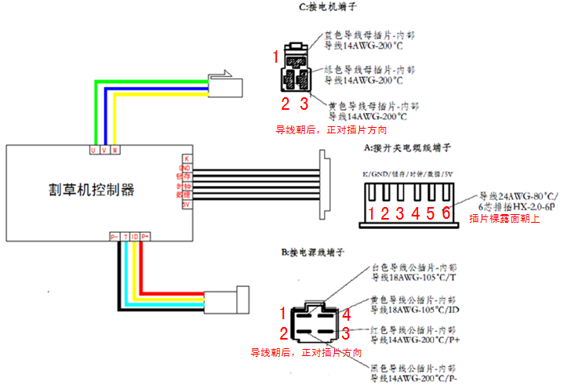

型号 | 30070490 |  | 版本 | V1.1 |  | 页 数 | 5/5
3、加工要求
接插件防震处理 |  | 所有接插头需要打热熔胶固定，防止接插件脱落。
三防处理 |  | 控制器元件面覆盖白色/透明硅胶。胶面保证固化，无气泡。不能覆盖固定孔。
控制器打标 |  | 在控制器外壳侧表面打上30070490
PCB板要求 |  | 双面绿色1.5mm±0.1；FR-4；内阻≤10mΩ；符合rohs；PCB丝印：30070490

4、文件版本及变更履历
 | 日期 |  | 版本 |  | 变更内容
 | 2016-09-29 |  | V1.0 |  | 初始文件
 | 2016-10-26 |  | V1.1 |  | 修改限流点及换挡条件

